Sheet1
添付資料の保存先ディレクトリ
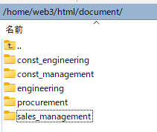

工事技術部

工事管理

技術部

資材部

営業管理部

（例）データ登録時（PHP) 資材部の資料
// 登録ファイル名
$upload = "./document/procurement".$inq_no2."_".$_FILES["upfile"]["name"];

（例）データ参照時（HTML) 資材部の資料
<table class="tab1" height="50px">
<tr>
<th>添付された資料</th>
<?php
$files = glob('document/procurement/*.*');
foreach ($files as $key => $value) {
$chk = substr($value,9,8);
if($inq_no == $chk){
echo "<tr><td><a href=".$value." target='_blank'>".$value."</a></td></tr>";
}
}
?>

